关系图
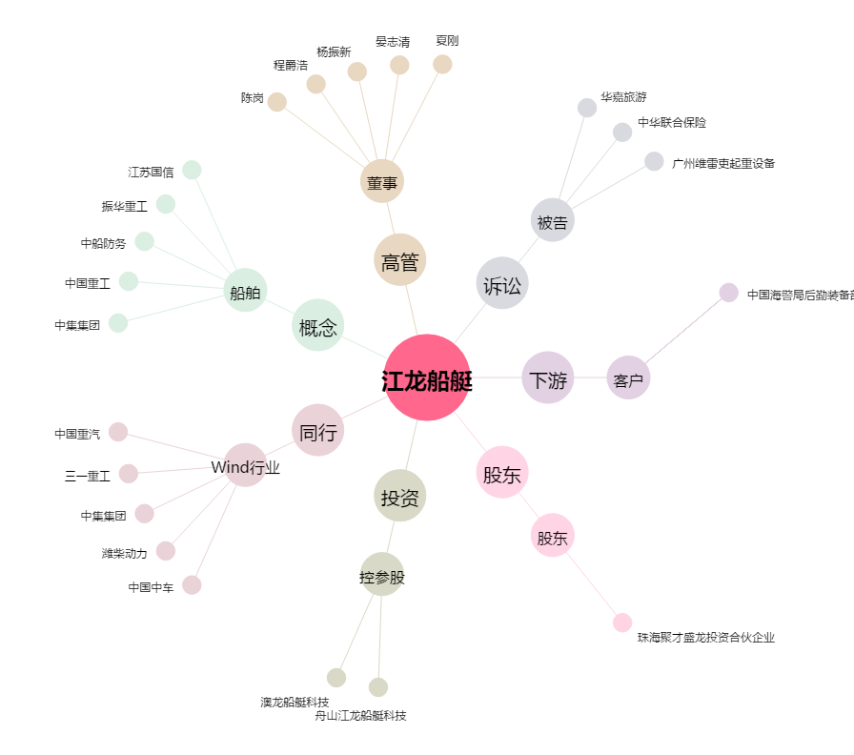
江龙船艇[300589.SZ] - 关系概览图

